Sonuç
Numune Adı | TAS(mmol/L) | TOS (µmol/L) | OSI | CHOL (mg/dl) | TG (mg/dl)
1(1) | 0.29 | 7.16 | 2.469 |  |  | Kullanılan cihaz: Mindray marka BS400 model tam otomatik biyokimya cihazı
1(2) | 0.54 | 4.02 | 0.744 |  |  | TAS: Total Antıoxıdant Status
1(3) | 0.83 | 10.4 | 1.253 |  |  | TOS: Total Oxıdant Status
1(4) | 0.99 | 10.4 | 1.051 |  |  | OSI: Oxıdatıve Stress Index
1(5) | 0.71 | 9.5 | 1.338 |  |  | CHOL: Cholesterol Total
1(6) | 0.79 | 5.7 | 0.722 |  |  | TG: Triglycerides
2(1) | 0.44 | 8.2 | 1.864
2(2) | 0.49 | 7.5 | 1.531
2(3) | 0.9 | 10.1 | 1.122
2(4) | 0.53 | 7.8 | 1.472 |  |  | Yumurta Sarısında TAS-TOS ( Total antioksidan-oksidan) Analizi:
2(5) | 0.75 | 8.6 | 1.147 |  |  | 1- Çiğ yumurta sarısı 1:3 oranında distile su ile seyreltilir.
2(6) | 0.22 | 12.5 | 5.682 |  |  | 2- Tüpteki karışım tamamen homojen bir çözelti olana kadar vortexte karıştırılır.
2(7) | 1.06 | 13.6 | 1.283 |  |  | 3- Tüpler 15 000 rpm' de +4'de 5 dk santrifüj edilir.
3(1) | 0.99 | 9.3 | 0.939 |  |  | 4- Tüpe iki kısım oluşur. Üstteki supernatan(sıvı kısım) kısmındaki serumdan alınıp cihazda çalışılır.
3(2) | 0.93 | 3.7 | 0.398
3(3) | 1.37 | 13.5 | 0.985
3(4) | 0.56 | 7.9 | 1.411
3(5) | 1.21 | 11.2 | 0.926
3(6) | 0.94 | 8.7 | 0.926
3(7) | 0.85 | 8.5 | 1.000
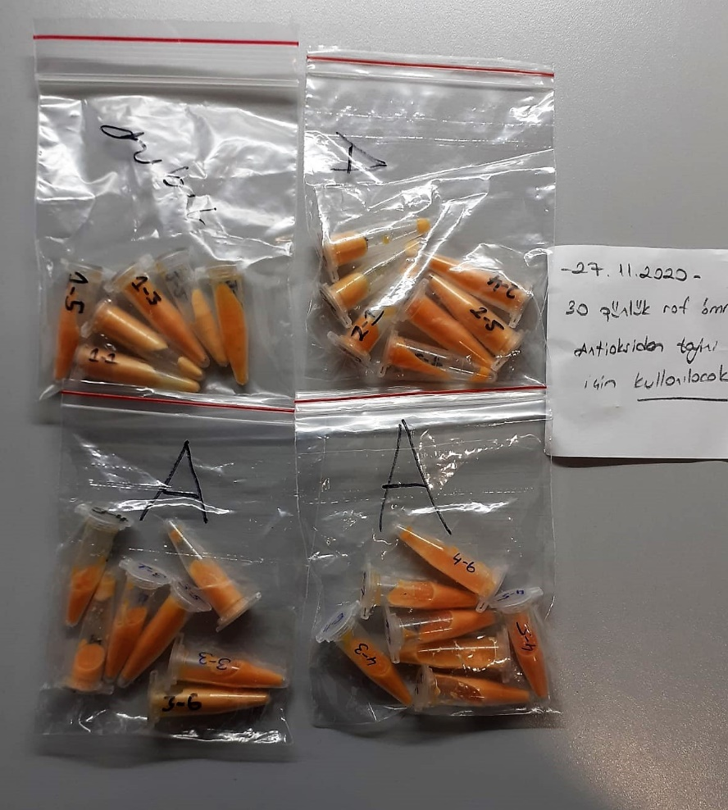
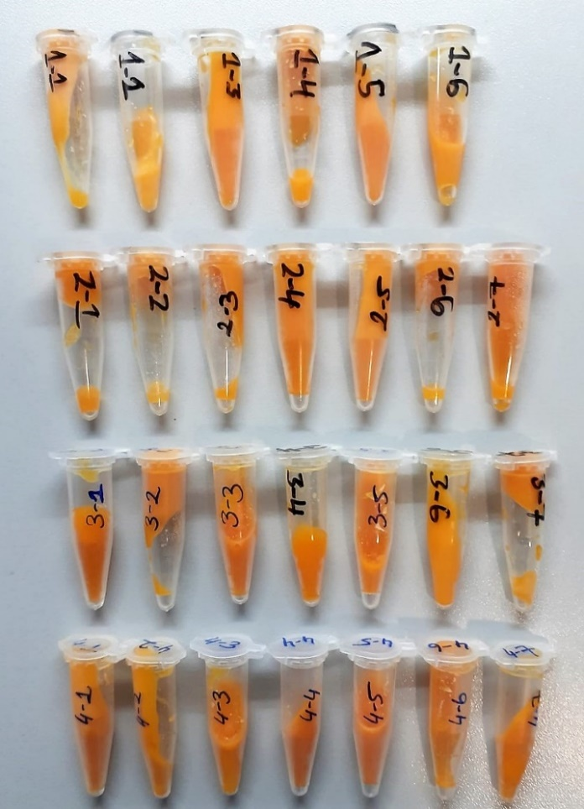
4(1) | 1.38 | 10.6 | 0.768
4(2) | 0.34 | 6.2 | 1.824
4(3) | 0.75 | 10.3 | 1.373
4(4) | 0.97 | 9.3 | 0.959
4(5) | 1.46 | 10.8 | 0.740
4(6) | 0.87 | 9.3 | 1.069
4(7) | 0.55 | 6.3 | 1.145
1(1) |  |  |  | 24 | 102
1(2) |  |  |  | 27 | 98
1(3) |  |  |  | 38 | 55
1(4) |  |  |  | 19 | 102
1(5) |  |  |  | 23 | 99
1(6) |  |  |  | 20 | 103
1(7) |  |  |  | 41 | 51
1(8) |  |  |  | 21 | 109
2(1) |  |  |  | 25 | 104
2(2) |  |  |  | 30 | 81
2(3) |  |  |  | 30 | 73
2(4) |  |  |  | 34 | 74
2(5) |  |  |  | 29 | 80
2(6) |  |  |  | 31 | 84
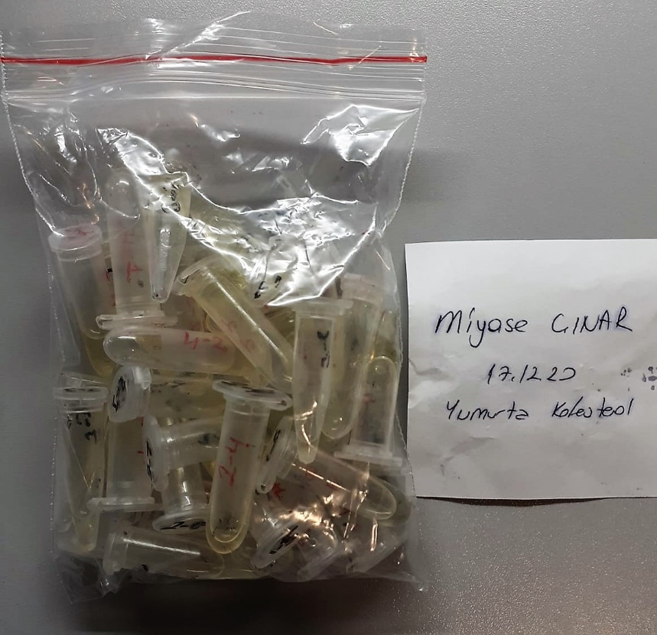
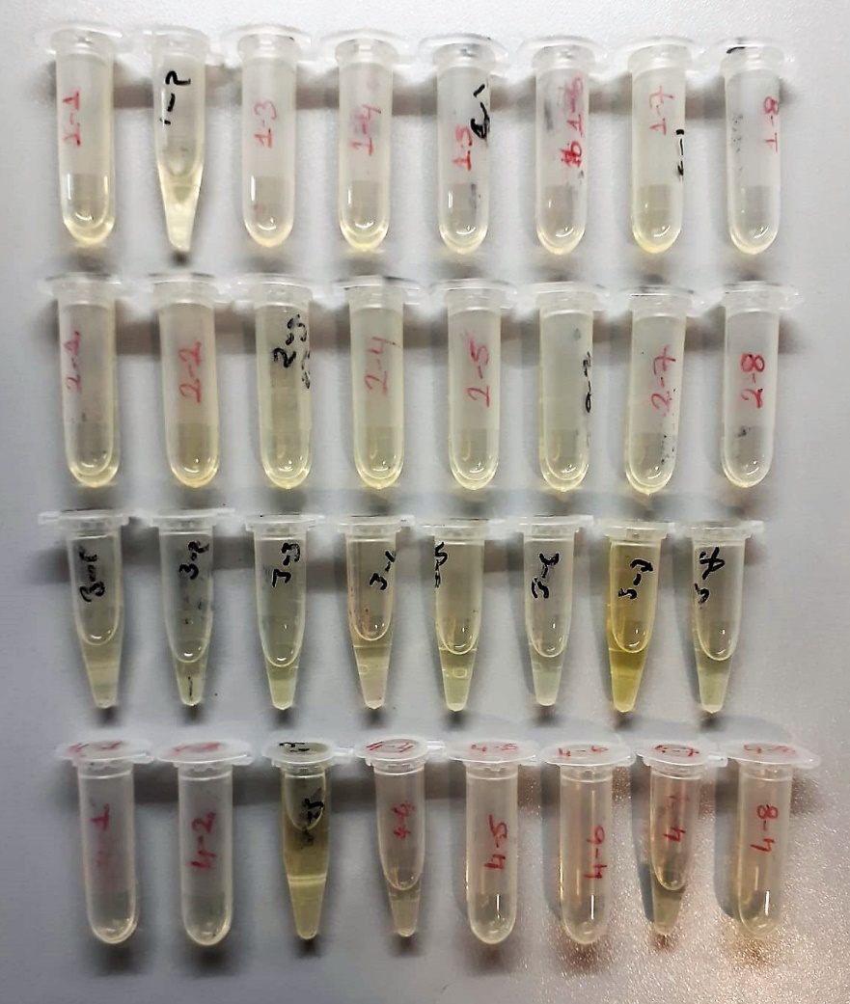
2(7) |  |  |  | 26 | 92
2(8) |  |  |  | 20 | 100
3(1) |  |  |  | 25 | 83
3(2) |  |  |  | 31 | 91
3(3) |  |  |  | 34 | 72
3(4) |  |  |  | 24 | 103
3(5) |  |  |  | 27 | 103
3(6) |  |  |  | 30 | 82
3(7) |  |  |  | 39 | 51
3(8) |  |  |  | 28 | 81
4(1) |  |  |  | 20 | 105
4(2) |  |  |  | 27 | 87
4(3) |  |  |  | 23 | 106
4(4) |  |  |  | 27 | 84
4(5) |  |  |  | 23 | 87
4(6) |  |  |  | 30 | 80
4(7) |  |  |  | 28 | 99
4(8) |  |  |  | 24 | 99

 | Yumurta Sarısında TAS-TOS ( Total antioksidan-oksidan) Analizi:
 | 1- Çiğ yumurta sarısı 1:3 oranında distile su ile seyreltilir.
 | 2- Tüpteki karışım tamamen homojen bir çözelti olana kadar vortexte karıştırılır.
 | 3- Tüpler 15 000 rpm' de +4'de 5 dk santrifüj edilir.
 | 4- Tüpe iki kısım oluşur. Üstteki supernatan(sıvı kısım) kısmındaki serumdan alınıp cihazda çalışılır.

